SPOILER
Hier findet ihr die Attraktionen, die im Spaßsalat verarbeitet sind.

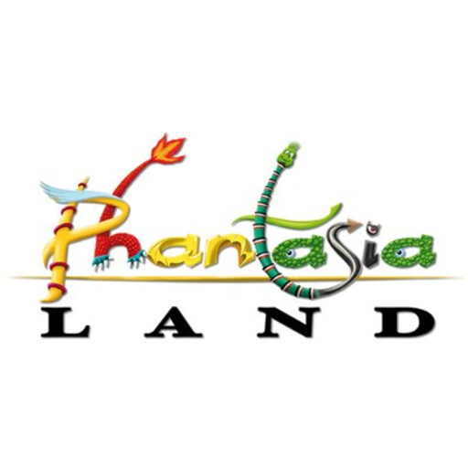

Quelle der Graphik:
https://www.xing.com/img/custom/cp/assets/logo/6/0/b/17931/square_512px/Logo.jpg

